1.นำไปใช้

สรุปความสอดคล้องของโครงการในระบบ eMENSCR ต่อห่วงโซ่คุณค่าฯ ของเป้าหมายแผนแม่บทย่อย
การนำข้อมูลไปใช้ประกอบการจัดทำโครงการเพื่อขับเคลื่อนการบรรลุเป้าหมายตามยุทธศาสตร์ชาติ ประจำปีงบประมาณ พ.ศ. 2567
1. ทบทวนความเกี่ยวข้องของหน่วยงานกับเป้าหมายแผนแม่บทย่อย (Y1) ของแผนแม่บทภายใต้ยุทธศาสตร์ชาติ
คำชี้แจง :
นำข้อมูลจาก Sheet 3. Pivot หน่วยงาน และ Sheet 4. รวม หรือ Sheet 5. เรียงปี หรือ Sheet 6. VC ไปประกอบการจัดทำ PRJ67WS1 ดังนี้
1.1 วิเคราะห์การมีส่วนร่วมขับเคลื่อนการบรรลุผลสัมฤทธิ์ตามเป้าหมายของแผนแม่บทย่อยฯ ตามองค์ประกอบและปัจจัยของห่วงโซ่คุณค่าของประเทศไทย (Final Value Chain Thailand : FVCT) โดยพิจารณาจากโครงการ/การดำเนินการของหน่วยงานที่ได้มีการดำเนินการที่ผ่านมาว่าใต้อยู่ในปัจจัยภายใต้องค์ประกอบของห่วงโซ่คุณค่าฯ ซึ่งจะสะท้อนให้เห็นว่าหน่วยงานมีส่วนร่วมขับเคลื่อนฯ ปัจจัยใดบ้าง
1.2 พิจารณาโครงการ/การดำเนินการที่ผ่านมาของหน่วยงานที่มีการนำเข้าในระบบ eMENSCR เพื่อนำไปสู่การเพิ่มเติมโครงการ/การดำเนินการตั้งแต่ปีงบประมาณ 2561 – ปัจจุบันของหน่วยงานที่ยังไม่ได้มีการนำเข้าในระบบ eMENSCR ทั้งในส่วนของโครงการ/การดำเนินการที่ใช้งบประมาณแผ่นดิน/งบประมาณจากแหล่งอื่น และไม่ใช้งบประมาณ | 



2 .การทำร่างข้อเสนอโครงการเพื่อขับเคลื่อนการบรรลุเป้าหมายตามยุทธศาสตร์ชาติ ประจำปีงบประมาณ พ.ศ. 2567
คำชี้แจง :
นำข้อมูลจาก Sheet 3. Pivot VC และ Sheet 4. รวม หรือ Sheet 5. เรียงปี หรือ Sheet 6. VC ไปประกอบการจัดทำร่างข้อเสนอโครงการฯ ดังนี้
2.1 วิเคราะห์ช่องว่างของห่วงโซ่คุณค่าฯ โดยพิจารณาองค์ประกอบ/ปัจจัยที่ไม่มีโครงการฯ (X) มารองรับ เพื่อให้หน่วยงานจัดทำโครงการฯ มาขับเคลื่อนการดำเนินการในปัจจัยภายใต้องค์ประกอบนั้น
2.2 วิเคราะห์ความซ้ำซ้อนของโครงการ/การดำเนินการที่อยู่ในปัจจัยภายใต้องค์ประกอบของห่วงโซ่คุณค่าฯ ของเป้าหมายแผนแม่บทย่อย (Y1) ที่เกี่ยวข้อง โดยพิจารณาจากปัจจัยที่มีโครงการมารองรับเป็นจำนวนมาก เพื่อดูความซ้ำซ้อนที่เกิดขึ้นของโครงการ/การดำเนินงานที่ผ่านมา และประเมินว่าข้อเสนอโครงการฯ ที่หน่วยงานจะจัดทำมีความซ้ำซ้อนกับโครงการของหน่วยงานอื่น ๆ หรือไม่ โดยหน่วยงานสามารถหารือและบูรณาการร่วมกันเพื่อลดความซ้ำซ้อนและจัดทำโครงการฯ ที่มีคุณภาพต่อไป

2.Pivot VC
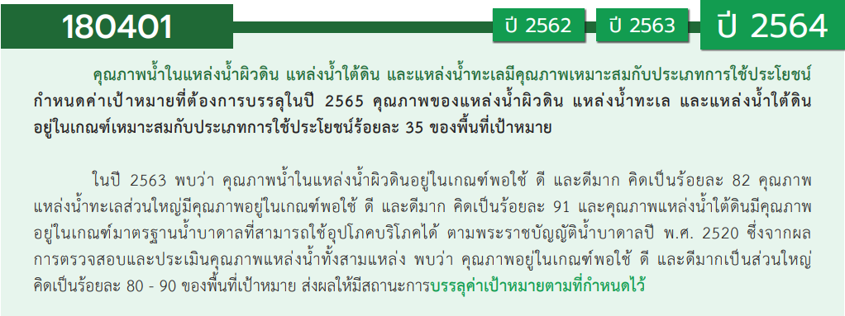
องค์ประกอบ/ปัจจัย | ปีงบประมาณ
 | 2561 | 2563 | 2564 | 2565 | รวมจำนวนโครงการทั้งหมด
180401V01 | 1 | 2 | 2 | 4 | 9
180401F0101 | 1 |  | 1 | 4 | 6
180401F0102 |  | 2 | 1 |  | 3
180401V02 | 1 |  | 1 | 1 | 3
180401F0201 | 1 |  | 1 | 1 | 3
180401F0203
180401V03 | 2 | 2 | 2 |  | 6
180401F0301 |  | 1 |  |  | 1
180401F0302 | 1 |  | 1 |  | 2
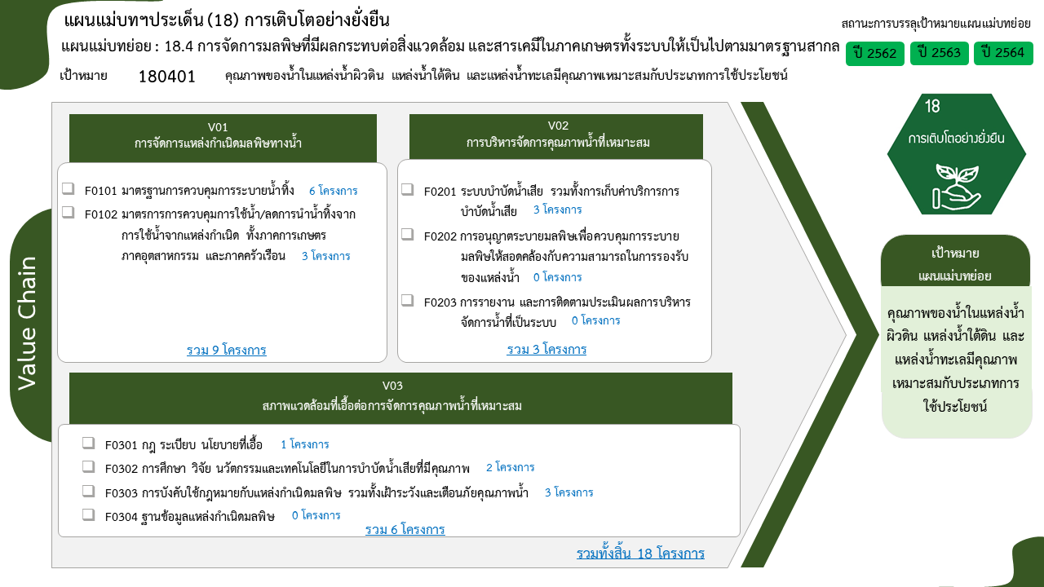
180401F0303 | 1 | 1 | 1 |  | 3
180401F0304
รวมจำนวนโครงการทั้งหมด | 4 | 4 | 5 | 5 | 18

4. รวม
โครงการภายใต้เป้าหมายแผนแม่บทย่อย: 180401 คุณภาพน้ำในแหล่งน้ำผิวดิน แหล่งน้ำใต้ดินและแหล่งน้ำทะเลมีคุณภาพเหมาะสมกับประเภทการใช้ประโยชน์
กรุณา Log in เข้าระบบ eMENSCR ก่อนดำเนินการ Click ที่ link โครงการนั้น ๆ
หมายเหตุ : หากไม่ Login จะไม่สามารถดูรายละเอียดโครงการได้
โครงการที่ปรากฎเป็นโครงการที่ผ่านการอนุมัติจากผู้บริหาร (M7) ของหน่วยงานเท่านั้น (ข้อมูล ณ เดือนมีนาคม 2565)

ชื่อโครงการ / การดำเนินงาน | ปีงบประมาณ | วันที่เริ่มต้นโครงการ | วันที่สิ้นสุดโครงการ | หน่วยงานระดับกองหรือเทียบเท่า | หน่วยงานระดับกรมหรือเทียบเท่า | หน่วยงานระดับกระทรวงหรือเทียบเท่า | ประเภทโครงการ | องค์ประกอบ | ปัจจัย
ส่งเสริมการวิเคราะห์ ทดสอบ ตรวจสอบ ทางด้านเคมี จุลชีววิทยาและสิ่งแวดล้อม | 2561 | ตุลาคม 2560 | กันยายน 2562 | สถาบันพัฒนาเศรษฐกิจ พลังงานและสิ่งแวดล้อม | มหาวิทยาลัยราชภัฏเชียงราย | กระทรวงการอุดมศึกษา วิทยาศาสตร์ วิจัยและนวัตกรรม |  | 180401V03 | 180401F0302
โครงการป้องกันและแก้ไขปัญหาคุณภาพน้ำและน้ำเสีย | 2561 | ตุลาคม 2560 | กันยายน 2565 | สำนักจัดการคุณภาพน้ำ | กรมควบคุมมลพิษ | กระทรวงทรัพยากรธรรมชาติและสิ่งแวดล้อม |  | 180401V02 | 180401F0201
โครงการพัฒนาและปรับปรุงมาตรฐานคุณภาพสิ่งแวดล้อมและมาตรฐานควบคุมมลพิษจากแหล่งกำเนิด | 2561 | ตุลาคม 2560 | กันยายน 2564 | กองแผนงานและประเมินผล | กรมควบคุมมลพิษ | กระทรวงทรัพยากรธรรมชาติและสิ่งแวดล้อม |  | 180401V01 | 180401F0101
การดำเนินงานเขตควบคุมมลพิษ | 2561 | ตุลาคม 2560 | กันยายน 2564 | กองแผนงานและประเมินผล | กรมควบคุมมลพิษ | กระทรวงทรัพยากรธรรมชาติและสิ่งแวดล้อม |  | 180401V03 | 180401F0303
โครงการส่งเสริมการอนุรักษ์และฟื้นฟูทรัพยากรธรรมชาติและสิ่งแวดล้อมอย่างยั่งยืน กิจกรรมหลัก เสริมสร้างการมีส่วนร่วมฟื้นฟูสิ่งแวดล้อม | 2563 | ตุลาคม 2562 | กันยายน 2563 | สำนักงานทรัพยากรธรรมชาติและสิ่งแวดล้อมจังหวัด สมุทรสาคร | สำนักงานปลัดกระทรวงทรัพยากรธรรมชาติและสิ่งแวดล้อม | กระทรวงทรัพยากรธรรมชาติและสิ่งแวดล้อม |  | 180401V01 | 180401F0102
เฝ้าระวังและส่งเสริมการมีส่วนร่วมในการจัดการน้ำเสียจากแหล่งกำเนิด | 2563 | ตุลาคม 2562 | กันยายน 2563 | สำนักงานทรัพยากรธรรมชาติและสิ่งแวดล้อมจังหวัด สุราษฎร์ธานี | สำนักงานปลัดกระทรวงทรัพยากรธรรมชาติและสิ่งแวดล้อม | กระทรวงทรัพยากรธรรมชาติและสิ่งแวดล้อม |  | 180401V01 | 180401F0102
โครงการติดตามตรวจสอบแหล่งกำเนิดมลพิษตามแนวคิดประชารัฐ เพื่อส่งเสริมให้ปฏิบัติตามกฎหมายสิ่งแวดล้อม | 2563 | ตุลาคม 2562 | กันยายน 2563 | สำนักงานสิ่งแวดล้อมภาคที่ 10 | สำนักงานปลัดกระทรวงทรัพยากรธรรมชาติและสิ่งแวดล้อม | กระทรวงทรัพยากรธรรมชาติและสิ่งแวดล้อม |  | 180401V03 | 180401F0301
โครงการเสริมสร้างเครือข่ายสิ่งแวดล้อม (ขยะ/น้ำเสีย) | 2563 | ตุลาคม 2562 | กันยายน 2563 | สำนักงานสิ่งแวดล้อมภาคที่ 9 | สำนักงานปลัดกระทรวงทรัพยากรธรรมชาติและสิ่งแวดล้อม | กระทรวงทรัพยากรธรรมชาติและสิ่งแวดล้อม |  | 180401V03 | 180401F0303
โครงการสำรวจและศึกษาค่าพื้นฐานโลหะหนักในน้ำบาดาล | 2564 | ตุลาคม 2563 | กันยายน 2565 | สำนักอนุรักษ์และฟื้นฟูทรัพยากรน้ำบาดาล | กรมทรัพยากรน้ำบาดาล | กระทรวงทรัพยากรธรรมชาติและสิ่งแวดล้อม |  | 180401V03 | 180401F0302
โครงการส่งเสริมการอนุรักษ์สายน้ำในจังหวัดสมุทรสงคราม | 2564 | ตุลาคม 2563 | กันยายน 2564 | สำนักงานทรัพยากรธรรมชาติและสิ่งแวดล้อมจังหวัด สมุทรสงคราม | สำนักงานปลัดกระทรวงทรัพยากรธรรมชาติและสิ่งแวดล้อม | กระทรวงทรัพยากรธรรมชาติและสิ่งแวดล้อม |  | 180401V03 | 180401F0303
การติดตามตรวจสอบแหล่งกำเนิดมลพิษตามแนวคิดประชารัฐ เพื่อส่งเสริมให้ปฏิบัติตามกฎหมายสิ่งแวดล้อม | 2564 | ตุลาคม 2563 | กันยายน 2564 | สำนักงานสิ่งแวดล้อมภาคที่ 4 | สำนักงานปลัดกระทรวงทรัพยากรธรรมชาติและสิ่งแวดล้อม | กระทรวงทรัพยากรธรรมชาติและสิ่งแวดล้อม |  | 180401V01 | 180401F0101
การดำเนินงานตามแผนการปฏิรูปประเทศด้านทรัพยากรธรรมชาติและสิ่งแวดล้อม (ฉบับปรับปรุง) กิจกรรมที่ 4 ปฏิรูประบบบริหารจัดการเขตควบคุมมลพิษ กรณีเขตควบคุมมลพิษมาบตาพุด | 2564 | ตุลาคม 2563 | กันยายน 2564 | กองแผนงานและประเมินผล | กรมควบคุมมลพิษ | กระทรวงทรัพยากรธรรมชาติและสิ่งแวดล้อม |  | 180401V01 | 180401F0102
โครงการปรับปรุงคุณภาพน้ำลำห้วยเหนือ ตำบลเหนือเมือง อำเภอเมืองร้อยเอ็ด จังหวัดร้อยเอ็ด ภายใต้โครงการบริหารจัดการทรัพยากรธรรมชาติและสิ่งแวดล้อมตามแนวพระราชดำริและกิจการพิเศษของกระทรวงทรัพยากรธรรมชาติและสิ่งแวดล้อม ประจำปีงบประมาณ พ.ศ. 2564 | 2564 | เมษายน 2564 | พฤษภาคม 2564 | สำนักงานทรัพยากรธรรมชาติและสิ่งแวดล้อมจังหวัด ร้อยเอ็ด | สำนักงานปลัดกระทรวงทรัพยากรธรรมชาติและสิ่งแวดล้อม | กระทรวงทรัพยากรธรรมชาติและสิ่งแวดล้อม |  | 180401V02 | 180401F0201
โครงการประเมินผลเพื่อยกเลิกเขตควบคุมมลพิษตามแผนการปฏิรูปประเทศ | 2565 | ตุลาคม 2564 | กันยายน 2565 | กองแผนงานและประเมินผล | กรมควบคุมมลพิษ | กระทรวงทรัพยากรธรรมชาติและสิ่งแวดล้อม | โครงการภายใต้กิจกรรม Big Rock | 180401V02 | 180401F0201
โครงการพัฒนาและปรับปรุงกฎหมาย แผน มาตรฐาน มาตรการ และเกณฑ์การปฏิบัติด้านการบริหารและการจัดการมลพิษ | 2565 | ตุลาคม 2564 | กันยายน 2565 | กองยุทธศาสตร์และแผนงาน | กรมควบคุมมลพิษ | กระทรวงทรัพยากรธรรมชาติและสิ่งแวดล้อม |  | 180401V01 | 180401F0101
โครงการควบคุมแหล่งกำเนิดมลพิษเพื่อส่งเสริมให้ปฏิบัติตามกฎหมายสิ่งแวดล้อม | 2565 | ตุลาคม 2564 | กันยายน 2565 | สำนักงานสิ่งแวดล้อมภาคที่ 6 | สำนักงานปลัดกระทรวงทรัพยากรธรรมชาติและสิ่งแวดล้อม | กระทรวงทรัพยากรธรรมชาติและสิ่งแวดล้อม |  | 180401V01 | 180401F0101
โครงการประเมินผลเพื่อยกเลิกเขตควบคุมมลพิษตามแผนการปฏิรูปประเทศ ปีงบประมาณ พ.ศ. 2565 | 2565 | ตุลาคม 2564 | กันยายน 2565 | กองยุทธศาสตร์และแผนงาน | กรมควบคุมมลพิษ | กระทรวงทรัพยากรธรรมชาติและสิ่งแวดล้อม |  | 180401V01 | 180401F0101
โครงการป้องกันและแก้ไขปัญหาคุณภาพน้ำและน้ำเสีย | 2565 | ตุลาคม 2564 | กันยายน 2565 | กองจัดการคุณภาพน้ำ | กรมควบคุมมลพิษ | กระทรวงทรัพยากรธรรมชาติและสิ่งแวดล้อม |  | 180401V01 | 180401F0101
 | 2565 |  |  |  |  |  |  | 180401V02 | 180401F0203
 | 2565 |  |  |  |  |  |  | 180401V03 | 180401F0304

